表紙・改定履歴
Webダイレクト販売
メールアドレス再設定API 詳細設計書

© 2020 Sasuke Financial Lab Inc.

変 更 記 録
版数 REV. | 作成更新日 | 変 更 内 容 | 担 当
01 | 2020-10-12 | 初版 | 佐藤
02 | 2020-10-21 | 10/21のレビュー指摘部分の修正反映 ・シーケンス図のトランザクション範囲を修正 ・アカウントIDの存在確認方法が誤っていたため修正 ・アカウントが存在しない場合は500エラーとする ・ハッシュ値の生成方法をMD5からSHA256に変更 ・変更先のメールアドレスにメールを送信する ・メール送信時に個人情報は渡さないように修正 ・メール送信失敗時は、400系エラーを返す | 佐藤
03 | 2020-10-27 | 入力チェックの修正 | 佐藤
04 | 2021-01-19 | アカウントが存在しない時のレスポンスを変更（ステータス：400, エラー種別：パラメーターチェック） | 山崎

プロセス
詳細設計 |  |  |  |  |  | 大項目 |  |  | 小項目 |  | 詳細

 | シーケンス
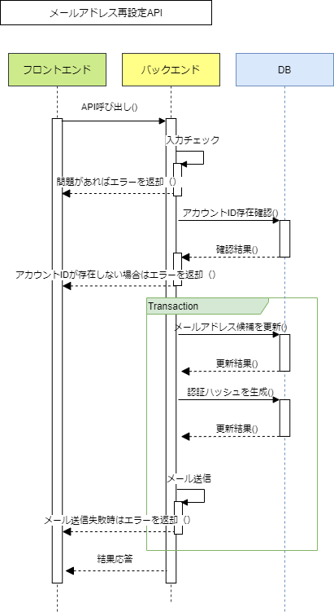

 | プロセス詳細
 | １． | 入力チェック
 |  | API共通設計書のバリデーションルールを参照
 |  | 項目 |  |  |  |  |  | チェック内容 |  |  |  | 説明
 |  | アカウントID |  |  |  |  |  | 未入力
 |  | メールアドレス |  |  |  |  |  | 未入力
 |  |  |  |  |  |  |  | メールアドレス形式
 |  |  |  |  |  |  |  | 桁数チェック |  |  |  | ７０文字
 |  | 確認用メールアドレス |  |  |  |  |  | 未入力
 |  | メールアドレスと確認用メールアドレス |  |  |  |  |  | 入力項目不一致

 | ２． | アカウントID存在確認
 |  | SQL |  |  |  |  |  |  |  | パラメータ |  |  |  | 説明
 |  | SELECT | 認証.アカウントID
 |  | FROM | 認証
 |  | WHERE | 認証.アカウントID = 【値】 |  |  |  |  |  |  | リクエスト.アカウントID
 |  |  | AND |  | 認証.本登録フラグ = true

 |  | 戻り値 |  | 認証DTO |  |  |  |  | 備考
 |  | 項目名（和） |  |  |  |  | 項目名（英） | 型 | パラメータ |  |  |  | 説明
 |  | アカウントID |  |  |  |  | accountId | int | SQL結果.認証.アカウントID

 |  | アカウントIDが存在しない場合は、HTTPステータス:400を応答する。
 |  | エラー種別 |  |  |  |  | エラーレベル | メッセージ
 |  | パラメーターチェックエラー |  |  |  |  | error | アカウントが存在しません

 | ３． | メールアドレス候補を更新
 |  | トランザクションを開始する
 |  | SQL |  |  |  |  |  |  |  | パラメータ |  |  |  | 説明
 |  | UPDATE | 認証
 |  | SET | 認証.メールアドレス候補 = 【値】 |  |  |  |  |  |  | リクエスト.メールアドレス
 |  | WHERE | 認証.アカウントID = 【値】 |  |  |  |  |  |  | リクエスト.アカウントID

 | ４． | 認証ハッシュを生成
 |  | SQL |  |  |  |  |  |  |  | パラメータ |  |  |  | 説明
 |  | INSERT INTO | 認証ハッシュ
 |  |  |  |  | ハッシュ値
 |  |  |  |  | ハッシュ用途コード
 |  |  |  |  | 有効期限日時
 |  |  |  |  | アカウントID
 |  | VALUES | 【ハッシュ値の値】 |  |  |  |  |  |  | アカウントID、メールアドレス、microtimeを連結した文字列から生成したSHA256ハッシュ
 |  |  | 【ハッシュ用途コードの値】 |  |  |  |  |  |  | メールアドレス再設定のコード値：コード値は要確認
 |  |  | 【有効期限日時の値】 |  |  |  |  |  |  | 現在日付＋２時間後を指定：環境変数から取得
 |  |  | 【アカウントIDの値】 |  |  |  |  |  |  | リクエスト.アカウントID

 | ５． | 入力されたメールアドレス宛にメールアドレス再設定のURLを送付する
 |  | メソッドコール |  | メールアドレス再設定メール送信クラス.send() |  |  |  |  | 備考
 |  | 項目名 |  |  |  |  | 項目名（英） | 型 | 引数 |  |  |  | 説明
 |  | 送信先メールアドレス |  |  |  |  | toAddress | String | リクエスト.メールアドレス
 |  | ハッシュ値 |  |  |  |  | hashCode | String | 認証ハッシュに入力したハッシュ値

 |  | 戻り値 |  | メール送信結果 |  |  |  |  | 備考
 |  | 項目名（和） |  |  |  |  | 項目名（英） | 型 | パラメータ |  |  |  | 説明
 |  | 結果 |  |  |  |  | result | String | success または failure
 |  | エラーメッセージ |  |  |  |  | errorMessage | String
 |  | メッセージid |  |  |  |  | messageId | String

 |  | メール送信に失敗した場合（result = failure）は、HTTPステータス:400としてエラーを応答する。
 |  | エラー種別 |  |  |  |  | エラーレベル | メッセージ
 |  | パラメータチェックエラー |  |  |  |  | info | メール送信に失敗しました

 | ６． | HTTPステータス:200を返して処理終了

